説明
注：名簿は個人情報です。取り扱いには、十分にご注意ください。
注：「０」以外のシートは、紺色の部分以外は基本的には触らない。触ると壊れる危険あり。
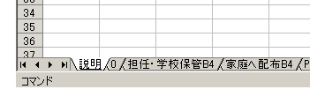

1 | まず、各項目を訂正します。左下、「0」のシートを選んでください。他（「購入」と「一覧」を除く）は印刷のみです。触れません。
 | 転入生は、一番下の行に入れてください。
 | 転出は、行削除をせず、Deleteキーで消去してください。

 | 入学年 | 抜けていたら、入れてください

 | 年組 | 1年3組であれば、「13」と書きます。

 | 氏名 | 字と字の間に全角のスーペースを入れます。

 | 性 | 男・女を入れると自動的に色分けされます。

 | ふりがな | 一応、姓と名を分けています。

 | 保護者 | スペースは入れなくていいです。

 |  | 予備の空欄です。

 | ちょう | 入れなくていいです。

 | 住宅名 | 内部資料。統一表記にこだわりません。

 | 電話 | 半角で

 | 携帯 | 新一年生は入れていますが、特に入れなくていいです。（どちらでも）

 | 兄弟 | 4年2組に兄がいれば、「兄4-2」と言うように書いてください。

 | 銀行口座番号 | 現在記入していません

 | 生月日 | 現在記入していません

入学年 | 年組 | 氏名 | 性 | ふりがな | ふりがな2 | 保護者 | ちょう |  |  | 住宅名 | 電話 | 携帯 | 兄弟 | 銀行口座番号 | 生月日
2003 | 11 | 石 上 隆 文 | 男 | ｲｼｶﾞﾐ | ﾀｶﾌﾐ | 博幸 | 徳井 | 1-2-30-109 | 1 | 藤和ﾗｲﾌﾞﾀｳﾝ六甲石屋川公園 | 822-4737

2 | 「はりつけ」
 | まず、「0」のシートをクラス順、50音順に並べ替えます。「並べ替え」ボタンを押してください。
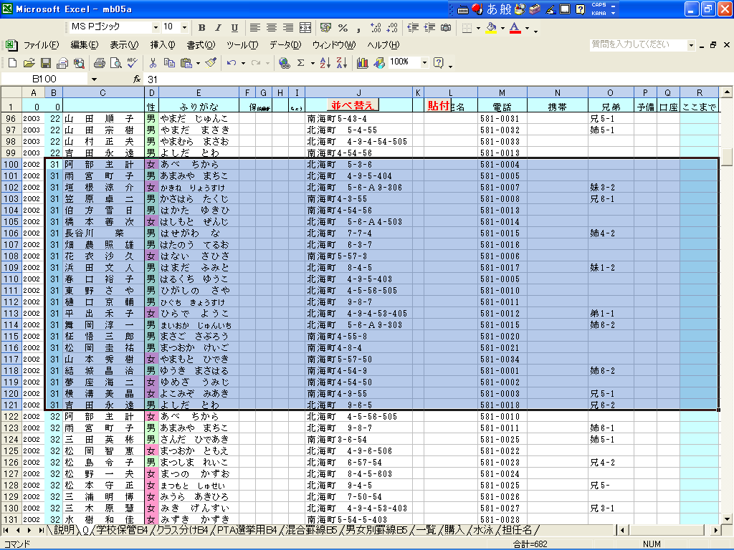

 | 次に、Shiftキーと下矢印↓キーを押しながら、名前の列を50音最初の児童から、最後の児童まで選びます（縦）。そのまま、Shiftキーと横矢印→キーを
 | 押しながら、「名前」から「生月日」までを選択します。（上図のように選択部分が暗くなります）

 | 「貼付け」のボタンをクリックしてください。各シートに名前が貼り付けられます。

 | 各シート「担任・学校保管」「家庭へ配布」［ＰＴＡ選挙用」「混合罫線」「男女別罫線」で、
 | 印刷をします。印刷は用紙の大きさを確かめてください。
 | 印刷前にプレビューを見ましょう。
 | 「一覧」「低」「中」「高」「購入」は、よろしければ管理に注意してお使いください。

3 | 印刷が終わったら、上書き保存をしてください。フロッピーのマークです。
 | 上書きができたら、閉じる（画面右上の×）で、終わりです。

 | フロッピーを忘れず保管してください。

